Thống Kê Doanh Thu Nhan Vien Th
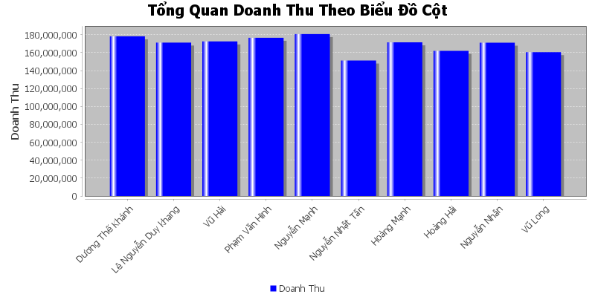
Doanh Thu Cua Nha Ga Go Vap
Năm | Doanh Thu
Dương Thế Khánh | 178,252,275
Lê Nguyễn Duy khang | 171,303,000
Vũ Hải | 172,563,000
Phạm Văn Hinh | 176,604,000
Nguyễn Mạnh | 180,762,000
Nguyễn Nhật Tấn | 151,227,000
Hoàng Mạnh | 171,528,000
Hoàng Hải | 162,039,000
Nguyễn Nhân | 171,156,000
Vũ Long | 160,635,000

